Dashboard
BLOCK 139

 | VERSION | 1.0.0

Chuyên Đề Phát Triển Web 1

Evidance
Hình 1

Hình 2
 | #NAME?

Hình 3

Hình 4

Hình 5

Hình 6

Hình 7

Hình 8

Hình 9

Hình 10

Hình 11

Hình 12

Hình 13

Hình 14

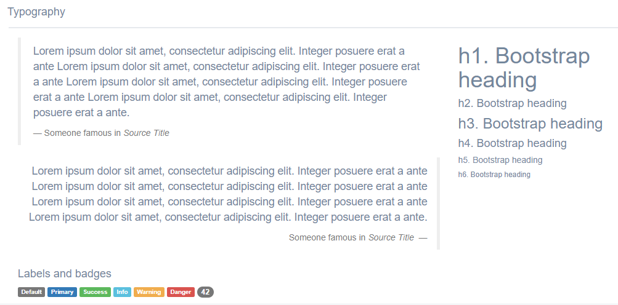

Hình 15

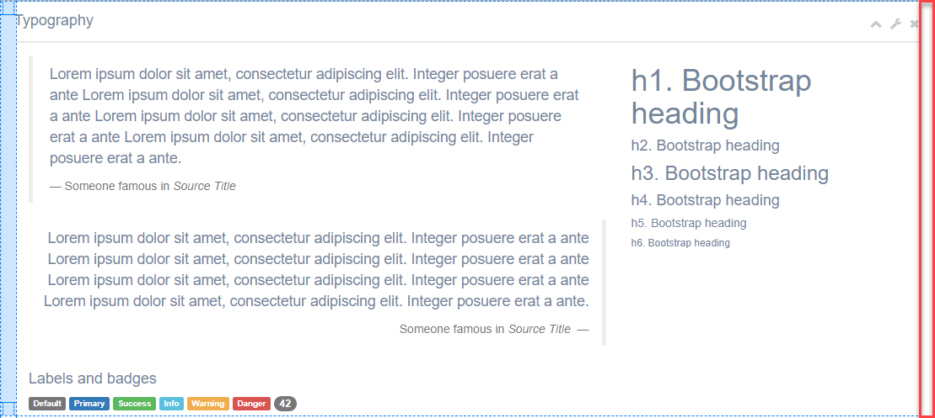

Hình16

